処理概要
プロジェクト名 |  |  |  |  |  |  | 業務名 |  |  |  |  | システム名 | 画面ID | 画面名 |  | 作成日 | 作成者 | 更新日 | 更新者
EC_Site |  |  |  |  |  |  | EC_Site |  |  |  |  | EC_Siteシステム |  | 商品修正_edit_product |  |  | ジャカ、ウンビ

1.処理概要
店舗別の売上予測を表示する画面

2.画面レイアウト

 | 【商品修正_edit_product】

①
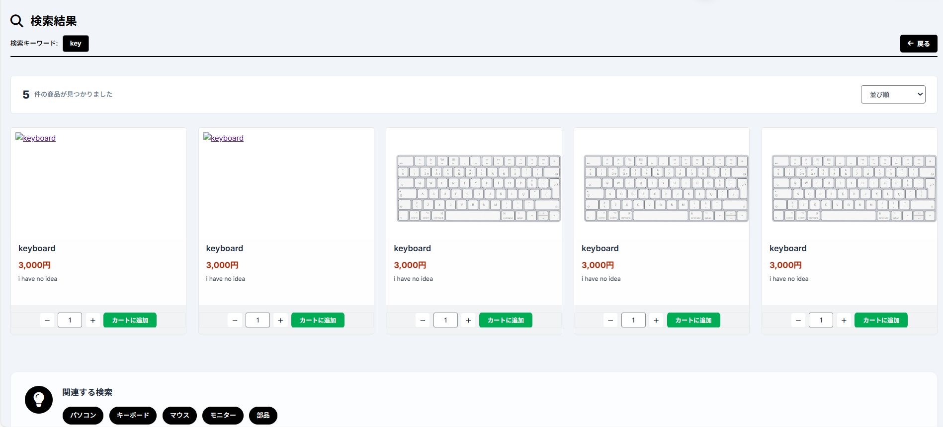

②
③

④
⑤

⑥

⑦

3.操作概要

 | 初期表示：
 | アクション |  | ① | 「検索結果」テキスト |  |  | ： | 検索結果画面のタイトルとして表示。
 |  |  | ② | 検索キーワード |  |  | ： | ユーザーが入力した検索条件を表示。
 |  |  | ③ | 戻るボタン |  |  | ： | 前の画面（検索入力やトップ画面）に戻る操作。
 |  |  | ④ | 商品の数 |  |  | ： | 該当する検索結果の件数を表示。
 |  |  | ⑤ | 並び替え条件 |  |  | ： | 価格や人気順などのソート条件を選択。
 |  |  | ⑥ | 商品カード |  |  | ： | 商品画像・名前・価格などを一覧表示。
 |  |  | ⑦ | 関連する検索カード |  |  | ： | ユーザーの検索に基づき類似検索ワードを提案。

 | 画面離脱時： |  | 特になし

4.オブジェクト構成
本画面で利用するオブジェクトのCRUDは以下の通り。
No |  | オブジェクト名 |  |  | API参照名 |  |  |  | CRUD |  |  | コメント
1 |  | 「検索結果」テキスト |  |  | - |  |  |  |  | R |  | 検索結果画面のタイトルとして表示。
2 |  | 検索キーワード |  |  | keyword |  |  |  |  | R |  | ユーザーが入力した検索条件を表示。
3 |  | 戻るボタン |  |  | history.back |  |  |  |  | R |  | 前の画面（検索入力やトップ画面）に戻る操作。
4 |  | 商品の数 |  |  | searchResults.size |  |  |  |  | R |  | 該当する検索結果の件数を表示。
5 |  | 並び替え条件 |  |  | sort-select |  |  |  |  | R | U | 価格や人気順などのソート条件を選択。
6 |  | 商品カード |  |  | product_card |  |  |  |  | R |  | 商品画像・名前・価格などを一覧表示。
7 |  | 関連する検索カード |  |  | related-content |  |  |  |  | R |  | ユーザーの検索に基づき類似検索ワードを提案。
 |  |  |  |  |  |  |  |  |  | R
 |  |  |  |  |  |  |  |  |  | R

5.メッセージ一覧
本画面で利用するメッセージは以下の通り
No |  | メッセージID |  |  |  | 種別 |  |  | メッセージ |  |  |  |  | 表示方法 | 説明
1 |  | no_keyword_entered |  |  |  | 1 |  |  | 検索キーワードを入力してください。商品を検索するためにキーワードを入力してください。
2 |  | keyword_not_found |  |  |  |  |  |  | 検索結果が見つかりませんでした
 |  | 1 、2 |  |  |  |  |  |  | 件の商品が見つかりました

画面レイアウト
プロジェクト名 |  | 業務名 | システム名 | 画面ID | 画面名 | 作成日 | 作成者 | 更新日 | 更新者
EC_Site |  | EC_Site | EC_Siteシステム |  | 商品修正_edit_product

画面レイアウト

 | 【商品修正_edit_product】

①

②
①
③

④
⑤

⑥

⑦

